Remissvar
Remissvar
Namn på dokumentet som remissen avser: |  | Remiss MSB 2022-06972 Planeringsinriktning för civil beredskap
Besvaras senast: |  | 2023-06-30
Svar skickas till: |  | registrator@msb.se, Diariet, Ärendeberedning Planering
Remissvaren lämnade av (namn, org): |  | Emelie Hagsmyr, Samhällsskydd och Beredskap, Trafikverket

Organisationens svar
Synpunkt nr | Kapitel/rubrik | Stycke | Nuvarande text | Förslag på ny text | Motiv till förslaget
1 | (Generell observation) |  | När man hänvisar till webbsidor såsom MSB och Säkerhetspolisen, så står det att informationen kan hittas på XX. |  | Överväg att ändra till "informationen finns på XX."
2 | 1. Inledning | S. 4 Stycke 4 | Fokusområdena i denna planeringsinriktning kan ses som en vidareutveckling av de fokusområden som finns i ”Handlingskraft-Handlingsplan för att främja och utveckla en sammanhängande planering för totalförsvaret 2021–2025”, men omhändertar även fredstida krissituationer och inte endast det väpnade angreppet. |  | Överväg att ändra till ”denna planeringsinriktning ska ses” Detta för att inte öppna upp för egna/myndighetsvisa tolkningar.
3 | 1. Inledning | S. 5 Stycke 3 - Syfte | Genom att samla stödet förenklar det för myndigheter att göra en prioritering på både kortare och medellåg sikt (ca 1–10 år) över vilka åtgärder som ska vidtas. |  | Felstavning. Ändra till ”medellång”.
4 | 2. Civil beredskap | S. 7 Stycke 3 | De förhålladen som väntas vid ett väpnad angrepp är dimensionerande för civil beredskap men begreppet omfattar hela hotskalan, det vill säga även fredstida krissituationer. |  | Felstavning. Ändra till ”förhållanden”.
5 | 2. Civil beredskap | S. 9 Stycke 3 - Den förmåga som ska skapas Tabellrad 2 - Den förmåga som ska skapas | 1. Stycke 3: Förmågeplaneringen ska utgå från mål för totalförsvaret, mål för civilt försvar samt målen för krisberedskapen. 2. Tabellrad 2: Målet för dert civila försvaret är att ha förmågan att: | 1.Förmågeplaneringen ska utgå från mål för totalförsvaret, mål för civilt försvar samt och målen för krisberedskapen. | 1. Överväg en omformulering. 2. Felstavning. Ändra till ”det”.
6 | 2. Civil beredskap | s.10 Stycke 9 - De som ska planera och skapa förmåga: Näringslivet | Aktörer inom näringslivet är viktiga för att bidra till att minska konsekvenserna av en fredstida krissituation, kigsfara eller krig genom att använda samhällets resurser effektivt. |  | Felstavning. Ändra till ”krigsfara”.
7 | 2. Civil beredskap | S. 11 Stycke 1 - Planering för civil beredskap | Beredskapsmyndigheterna ansvarar för att hantera de beredskapsåtgärder som ryms inom det egna ansvarsområdet och här behöver myndigheter utgå från ett flertal olika ingångsvärden i sin planering, exempelvis Planeringsinriktning för civil beredskap, regleringsbrev och myndigheternas egna instruktioner. | Beredskapsmyndigheterna ansvarar för att hantera de beredskapsåtgärder som ryms inom det egna ansvarsområdet och här behöver myndigheter utgå från ett flertal olika ingångsvärden i sin planering, exempelvis denna Planeringsinriktning för civil beredskap, regleringsbrev och myndigheternas egna instruktioner. | För att särskilja från den Planeringsinriktning för det civila försvaret från MSB 2019, vilket fortfarande gäller föreslår vi att lägga till "denna" i texten.
8 | 3. Inriktningen för civil beredskap | S. 12 Stycke 4 - Dimensionerande antaganden | Varje steg under respektiva fokusområde ska, där det är möjligt, ska även planeras mot de antaganden som återfinns nedan och som rör både höjd beredskap och fredstida krissituationer. |  | Felstavning. Ändra till ”respektive” ”Ska” upprepas två gånger i samma mening.
9 | 3. Inriktningen för civil beredskap | S. 16 Stycke 1 - Bidra till ökad försvarsvilja hos befolkningen Sidans fotnot (12) - Bidra till ökad försvarsvilja hos befolkningen | Stycke 1: Människors förtroende för varandra och för myndigheter är avgörade för all krishantering. Sidans fotnot: Väglednng i säkerhetsskydd – Introduksion till säkerhetsskydd”. |  | 1. Felstavning. Ändra till ”avgörande”. 2. Felstavning. Ändra till ”Vägledning” och ”Introduktion”.
10 | 4. Fokusområden | S. 18 Ingress - Samhällets funktionalitet och försörjning Stycke 3 - Samhällets funktionalitet och försörjning | Ingress: Vårat samhälle måste fungera även vid samhällsstörningar. För att kunna upprätthålla samhällets funktionalitet och försörjning oavsett störning är vissa verksamheter viktigare än andra – de är samhällsviktiga. Stycke 3: Detta kan ske genom ett sytematiskt arbete med kontinuitetshantering som handlar om att planera för att upprätthålla verksamhet på en tolerabel nivå oavsett vilken störning den utsätts för. |  | 1. Talspråk. Ändra till ”Vårt”. 2. Felstavning. Ändra till ”Systematiskt”
11 | 4. Fokusområden | s. 20 Ingress - Samhällets funktionalitet och försörjning | Metodstöd för att kunna upprätthålla samhällsviktig verksamhet hittas på MSB.se under ämnesområdet ”Krisberedskap och civilt försvar”. Mer information om önskad förmågeutveckling inom försörjningsberedskap hittas på MSB.se under ämnesområdet ”Krisberedskap och civilt försvar”. | Metodstöd för att kunna upprätthålla samhällsviktig verksamhet samt mer information om förmågeutveckling inom försörjningsberedskap finns hittas på MSB.se under ämnesområdet ”Krisberedskap och civilt försvar”. Mer information om önskad förmågeutveckling inom försörjningsberedskap hittas på MSB.se under ämnesområdet ”Krisberedskap och civilt försvar”. | Eftersom hänvisningen är till samma ämnesområde, bör den skrivas ihop. Vi föreslår att ändra till följande lydelse.
12 | 4. Fokusområden | s. 20 Stycke 2 - Personalförsörjning Stycke 3 - Personalförsörjning : krigsorganisation | Stycke 2: Vissa verksamheter kommer att kräva mer resurser för att omfattningen ökar eller att den måste bedrivas fler timmar på dygnet. Organisationen behöver också ha uthållighet över tid. Andra verksamheter kanske prioriteras ned eller slutar helt att bedrivas av olika orsaker. Stycke 3: Förutsättningarna för att skapa en krigsorgansiation varierar mellan aktörerna men måste göras av alla. | Stycke 2: Vissa verksamheter kommer att kräva mer resurser för att omfattningen av verksamheten ökar eller för att den verksamheten måste behöver bedrivas fler timmar på dygnet. Organisationen behöver också ha uthållighet över tid. Andra verksamheter kanske kan komma att prioriteras ned eller slutar helt sluta att bedrivas av olika orsaker. | Stycke 2: Upplevs som svårläst och fel i meningsuppbyggnaden. Förslag på lydelse. Stycke 3: Felstavning. Ändra till ”krigsorganisation”.
13 | 4. Fokusområden | S. 22 Stycke 2 - Samverkan med frivilliga | Läs mer om hur offentliga aktörer kan samverka med frivilliga i MSB:s vägledning i ämnet. Den hittas på MSB.se under ämnesområdet ”Krisberedskap och civilt försvar”. |  | Vi föreslår att skriva ut namnet på MSB:s vägledning som hänvisas till, för att underlätta för läsaren.
 | 4. Fokusområden | S. 23 Stycke 2 - Samverkan och ledning Tabellrad 5 - Upptäcka och agera snabbt | Stycke 2: För aktörerna är samverkan och ledning centrala funktioner för att skapa inriktning och samordning vid fredstida krissituaioner och under höjd beredskap. Tabellrad 5: Det finns kunskap och färdighet att upprätthålla funktionens arbete under samhällstörningar och krig. |  | Stycke 2: ”centrala funktioner” bör skrivas ”centrala arbetssätt” alternativt; ”angreppssätt” för att inte sammanblanda med de funktioner som beskrivs i ex. vissa staber. Felstavning. Ändra till ”Krissituationer”. Tabellrad 5: Felstavning. Ändra till ”Samhällsstörningar”.
 | 4. Fokusområden | S. 28 Stycke 4 - Risk och kommunikation | För att den samordnade och aktörsgemensam kommunikation ska bli effektiv behöver den: |  | Felstavning. Ändra till ”Aktörsgemensamma”.
 | 4. Fokusområden | S. 29 Tabellrad 3 - Risk och kommunikation | (Ex. kunna stödja andra utifrån den egna verksamhetens expertis och verktyg inom kommunikation och kunna ta stöd av andra inom områden är den egna organisationen inte har kompetens eller verktyg) |  | Felstavning. Ändra till ”Där”.
 | 4. Fokusområden | S. 30 Tabellrubrik - Psykologiskt försvar | Öka förmågan att identifera och möta otillbörlig informationspåverkan |  | Felstavning. Ändra till ”Identifiera”.
 | 4. Fokusområden | S. 31 Stycke 2 - Informations-och cybersäkerhet | Till exempel behövs organisation och rutiner för att säkerställa att system uppdateras och säkerhetsövervaks samt för att åtgärda identifierade sårbarheter och incidenter. |  | Felstavning. Ändra till ”Säkerhetsövervakas”.
 | 6. Utbildning och övning | S. 39 Stycke 4 Stycke 1 - Övningsinriktning | Stycke 4: Respektive myndighet hanterar dessa bedömningar och ta fram planer för kompetensutveckling som del av sitt arbete med att säkra sin kompetensförsörjning. Stycke 1: För att underlätta en gemensam kraftsamling att stärka förmågor finns en nationell strategi för systematisk övningsverksamhet för krisberedskap och civilt försvar. | Stycke 4: Respektive myndighet hanterar dessa bedömningar och ansvarar för att ta fram planer för kompetensutveckling som del av sitt arbete med att säkra sin kompetensförsörjning. Stycke 1: För att underlätta en gemensam kraftsamling i syfte att stärka förmågor finns en nationell strategi för systematisk övningsverksamhet för krisberedskap och civilt försvar. | Stycke 4: Felstavning. Bör stå ”Tar”. Förslag om att ändra stycket till följande lydelse. Stycke 1: Förslag om att ändra stycket till följande lydelse.
 | Den förklarande illustration som refereras till i remissvaret, som har utformats av MSB för att visualisera de olika formerna av planering | Se remissvar sida 1 "Hänvisning till Planeringsinriktning för civil beredskap" | 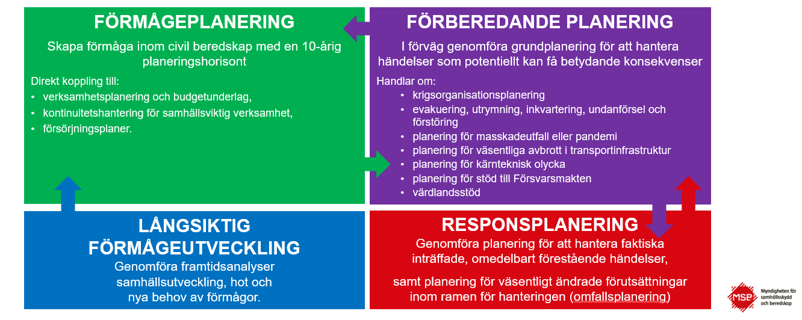 Saknas

